상품제안서
투터치메모잇 | 상품코드: F05586

 |  |  |  |  |  |  | 02-412-0044 | www.easy1.co.kr
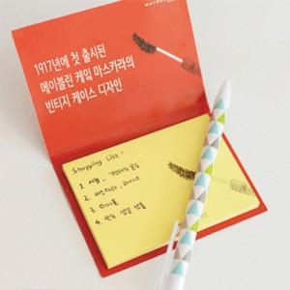

【상세/제작정보】 | <p><span style="background-color: rgb(255, 255, 255); font-family: dotum; font-size: 13px;">*박스입수량</span></p><span style="font-family: dotum; font-size: 13px; background-color: rgb(255, 255, 255);">20매,30 - 1천개 / 50매 - 500개</span><br style="font-family: dotum; font-size: 13px; background-color: rgb(255, 255, 255);"><span style="font-family: dotum; font-size: 13px; background-color: rgb(255, 255, 255);">한박스당 5천원</span><br style="font-family: dotum; font-size: 13px; background-color: rgb(255, 255, 255);"><p><span style="background-color: rgb(255, 255, 255); font-family: dotum; font-size: 13px;">*소량판매는 불가능합니다.</span>&nbsp;</p>

【인쇄/포장옵션】 | 풀칼라 / OPP(비닐)

【공급단가】 | 수량 | 1,000~ | 2,000~ | 3,000~ | 5,000~ | 10,000~
*VAT별도 | 20매 | 440원 | 420원 | 410원 | 390원 | 380원
 | 30매 | 510원 | 490원 | 470원 | 450원 | 440원
 | 50매 | 630원 | 610원 | 580원 | 560원 | 540원

【상품 URL】 | https://dev.easy1.co.kr:443/src/goods_detail.php?gdno=5586

